Sheet1
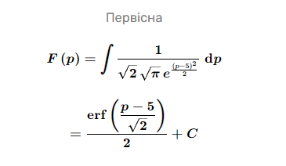
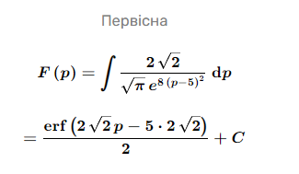
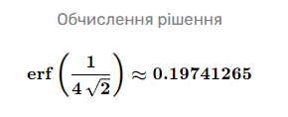
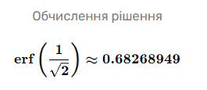
 | σ | P | p1 | p2 | δW | 1-δW | W | П | Ш
1 | 1 | 5.25 | 0.098706325683 | 0.341344746 | 20% | 80% | 24 | 166 | 674
2 | 0.25 | 4.75 | -0.098706325683 | -0.34134474607 | 68% | 32% | 96 | 573.5 | 266.5408266
3 |  |  |  |  |  |  | 82
4 |  |  |  |  |  |  | 38
 |  |  |  |  |  |  | МВт*год | тис. грн. | тис. грн.
 |  |  |  |  |  |  | 1 | -508
P | 5 |  |  |  |  |  | 2 | 307
B | 7
δ | 5%
pd1 | 20% | F(p1) = | (ERF.PRECISE((p-5)/SQRT(2)))/2
pd2 | 68% | F(p2) = | ERF.PRECISE(2*SQRT(2)*D5-5*E93*SQRT(2))/2

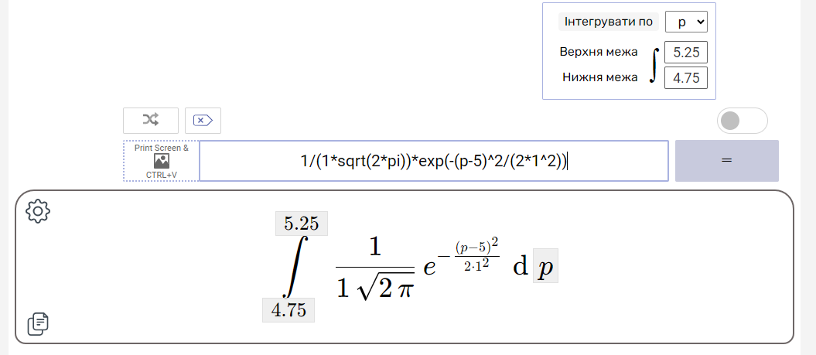

 |  |  |  |  | 0.098706325683 | 0.34134474607 | F(p) = (ERF.PRECISE((p-P)/(SQRT(2)*σ)))/2
 |  |  |  |  | -0.098706325683 | -0.34134474607
 |  |  |  |  | 20% | 68%

σ1 = 1 |  |  |  | σ2 = 0.25

